白话ElasticSearch
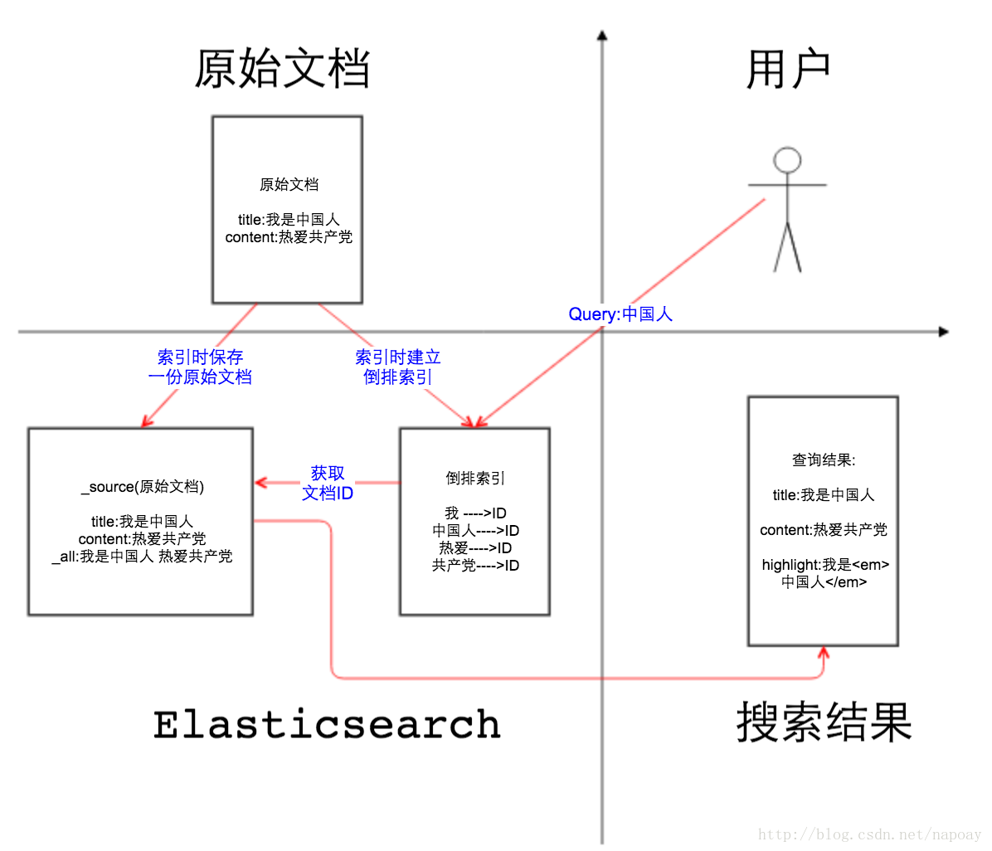
从百度的 表相 讲解 搜索引擎

 | 自由发挥

ES 基础
ElasticSearch 概述

 | elasticsearch是分布式,REST风格,搜索和分析系统
 | 具有实时数据，实时分析，分布式，高可用性，多租户，全文搜索，面向文档

 | 分布式的全文搜索引擎
 | 是一种面向文档的数据库

ElasticSearch 架构
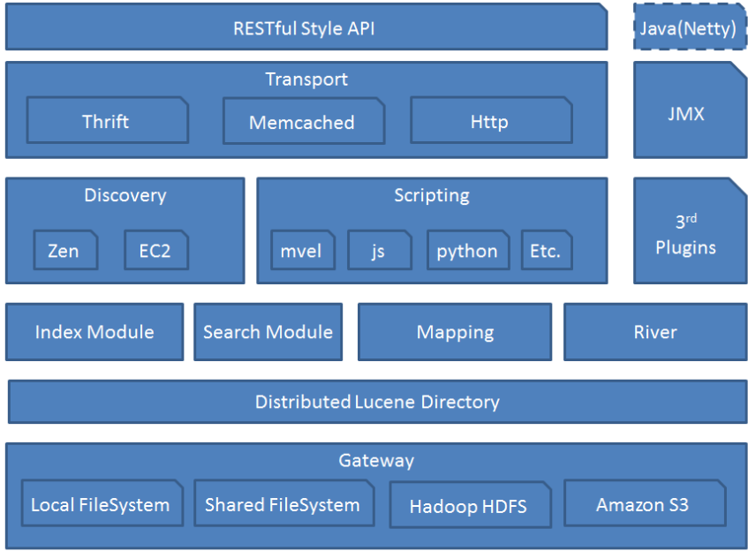

 | Gateway: 代表ES的持久化存储方式，包含索引信息，ClusterState(集群信息)，mapping，索引碎片信息，以及transaction log等
 | Lucence Directory: 是lucene的框架服务发现以及选主
 | ZenDiscovery: 用来实现节点自动发现，还有Master节点选取，假如Master出现故障，其它的这个节点会自动选举，产生一个新的Master
 | River : 代表es的一个数据源，也是其它存储方式（如：数据库）同步数据到es的一个方法

索引、类型、文档

 | 索引
 |  | ES存放数据的地方，可以理解为关系型数据库中的一个数据库
 |  | 一个索引就是拥有相似特征的文档的集合，订单数据库索引

 | 类型
 |  | 区分同一个索引下不同的数据类型，可以理解为关系型数据库中的表
 |  | 一个类型是索引的一个逻辑上的分类，语义完全由设计者定义

 | 文档
 |  | 一个可以被索引的基础信息单元
 |  | ES中存储的实体，每个文档相当于数据库表中的一行数据，ES文档全部是JSON格式

 |  | 文档由字段组成，相当于关系型数据库中的列的属性
 |  | 不同的文档可以具有不同的字段集合

 | ElasticSearch与关系型数据库的相似：
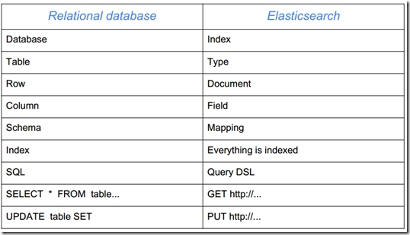

 |  |  |  |  |  | Http 四种方法
 |  |  |  |  |  |  | get
 |  |  |  |  |  |  | post
 |  |  |  |  |  |  | put |  | 幂等性
 |  |  |  |  |  |  | delete

Mapping

 | 映射定义了类型中的域，每个域的数据类型，以及Elasticsearch如何处理这些域。映射也用于配置与类型有关的元数据。

 | 核心简单域类型

 |  | 字符串: string
 |  | 整数 : byte, short, integer, long
 |  | 浮点数: float, double
 |  | 布尔型: boolean
 |  | 日期: date

 | Elasticsearch中的_source、_all、store和index属性
 |  | https://blog.csdn.net/napoay/article/details/62233031

 |  | _source |  | 存储文档的原始信息 | 默认是存储的
 |  | _all |  | 超级字段 | 默认是关闭的
 |  | store |  | 是否将原始字段写入索引 | 默认 false
 |  | index |  | analyzed、 not_analyzed 、 no

ES中的数据分布式

 | Cluster：集群

 |  | ES可以作为一个独立的单个搜索服务器。
 |  | 为了处理大型数据集，实现容错和高可用性，ES可以运行在许多互相合作的服务器上。这些服务器的集合称为集群

 | Node：节点

 |  | 形成集群的每个服务器称为节点

 |  | Master节点 : Master节点控制Elasticsearch集群，并负责在集群范围内创建/删除索引，跟踪哪些节点是集群的一部分，并将分片分配给这些节点
 |  | Data节点 : 数据节点用来保存数据和倒排索引
 |  | Client节点 : 当负载平衡器，将传入的请求路由到集群中的不同节点

 | Shard：分片

 |  | 数据可以分为较小的分片。每个分片放到不同的服务器上
 |  | 当你查询的索引分布在多个分片上时，ES会把查询发送给每个相关的分片，并将结果组合在一起，而应用程序并不知道分片的存在

 | Replia：副本

 |  | 为提高查询吞吐量或实现高可用性，可以使用分片副本

 | 全文检索

 |  | 全文检索就是对一篇文章进行索引，可以根据关键字搜索

 | 分布式：索引分拆成多个分片，每个分片可有零个或多个副本。
 |  | 集群中的每个数据节点都可承载一个或多个分片，并且协调和处理各种操作；
 |  | 负载再平衡和路由在大多数情况下自动完成。

分布式文档存储

 | 新建、索引和删除单个文档

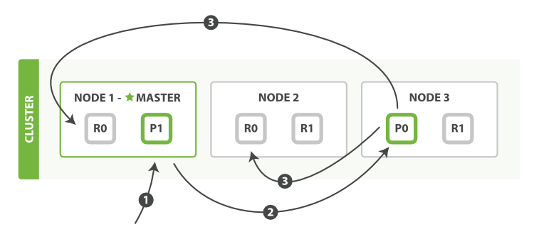

 |  |  |  |  |  |  |  | PI 协调节点

 | 取回单个文档

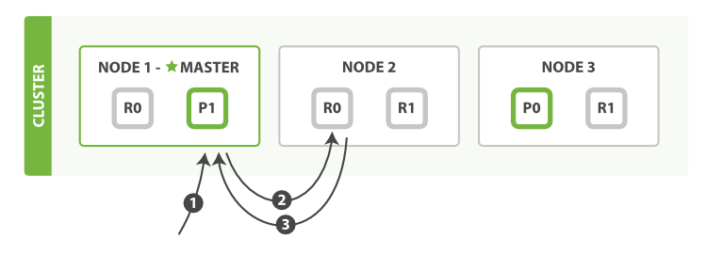

 |  |  |  |  |  |  |  | PI 协调节点

 | 局部更新文档
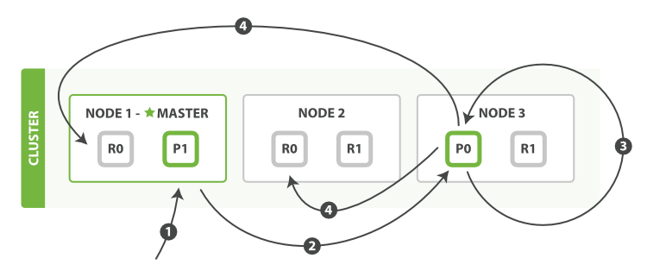

ES 核心 ---- 倒排索引(inverted index)

 | 传统数据库为特定列增加一个索引，例如B-Tree索引来加速检索
 | Elasticsearch和Lucene使用一种叫做倒排索引(inverted index)的数据结构来达到相同目的。

 | 倒排索引是一种数据结构，存储词和文档之间的对应关系等信息
 | 一个倒排索引由文档中所有不重复词的列表构成，对于其中每个词，有一个包含它的文档列表

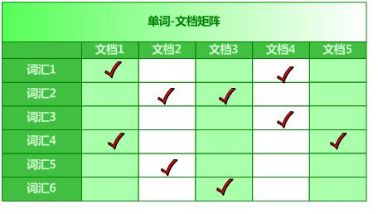

 | 文档集合
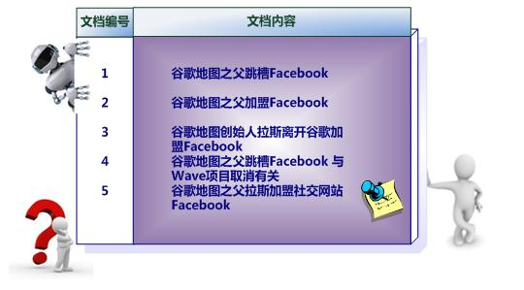

 | 倒排索引

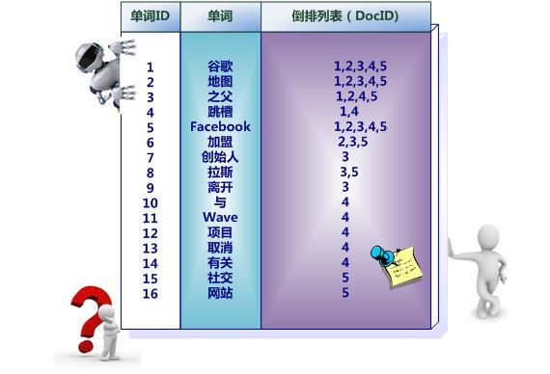

 | 单词词典

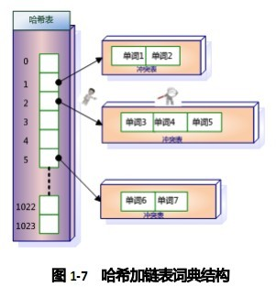

 | 倒排索引使用场景

 |  | 1、全文搜索（搜索引擎）
 |  |  | 在一组文档中查找某一单词所在文档及位置
 |  | 2、模糊匹配
 |  |  | 通过用户的输入去匹配词库中符合条件的词条
 |  | 3、商品搜索
 |  |  | 通过商品的关键字去数据源中查找符合条件的商品

精确检索 和 全文检索

 | 精确值 如它们听起来那样精确。例如日期或者用户 ID，但字符串也可以表示精确值

 | 全文 是指文本数据（通常以人类容易识别的语言书写），例如一个推文的内容或一封邮件的内容。

分析 和 分析器

 | 分析器的功能

 |  | 字符过滤器
 |  |  | 首先，字符串按顺序通过每个 字符过滤器 。他们的任务是在分词前整理字符串。一个字符过滤器可以用来去掉HTML，或者将 & 转化成 `and`。
 |  | 分词器
 |  |  | 其次，字符串被 分词器 分为单个的词条。一个简单的分词器遇到空格和标点的时候，可能会将文本拆分成词条。
 |  | Token 过滤器
 |  |  | 最后，词条按顺序通过每个 token 过滤器 。这个过程可能会改变词条（例如，小写化 Quick ），删除词条（例如， 像 a`， `and`， `the 等无用词），或者增加词条（例如，像 jump 和 leap 这种同义词）

 | 什么时候使用分析器

 |  | 索引文档时
 |  |  | 当我们 索引 一个文档，它的全文域被分析成词条以用来创建倒排索引。
 |  | 全文搜索时
 |  |  | 当我们在全文域 搜索 的时候，我们需要将查询字符串通过 相同的分析过程

ElasticSearch位置搜索
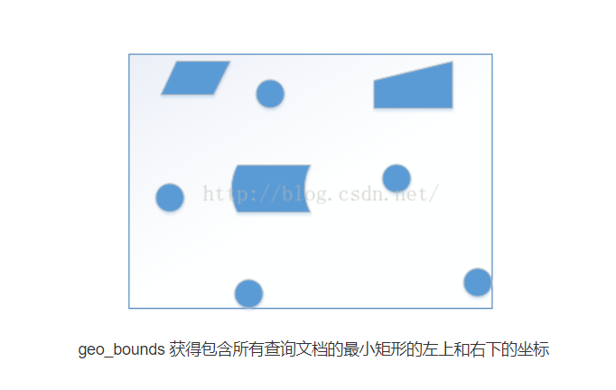
ElasticSearch位置搜索 - geohash

geohash算法

 | Geohashes 是一种将经纬度坐标（ lat/lon ）编码成字符串的方式。
 | 这么做的初衷只是为了让地理位置在 url 上呈现的形式更加友好，
 | 但现在 geohashes 已经变成一种在数据库中有效索引地理坐标点和地理形状的方式。

 | Geohashes 把整个世界分为 32 个单元的格子 —— 4 行 8 列 —— 每一个格子都用一个字母或者数字标识。
 | 比如 g 这个单元覆盖了半个格林兰，冰岛的全部和大不列颠的大部分。
 | 每一个单元还可以进一步被分解成新的 32 个单元，这些单元又可以继续被分解成 32 个更小的单元，不断重复下去。

 | gc 这个单元覆盖了爱尔兰和英格兰，
 | gcp 覆盖了伦敦的大部分和部分南英格兰，
 | gcpuuz94k 是白金汉宫的入口，精确到约 5 米。

 |  | Geohash | Level | Dimensions
 |  | g | 1 | ~5,004kmx5,004km
 |  | gc | 2 | ~1,251kmx625km
 |  | gcp | 3 | ~156kmx156km
 |  | gcpu | 4 | ~39kmx19.5km
 |  | gcpuu | 5 | ~4.9kmx4.9km
 |  | gcpuuz | 6 | ~1.2kmx0.61km
 |  | gcpuuz9 | 7 | ~152.8mx152.8m
 |  | gcpuuz94 | 8 | ~38.2mx19.1m
 |  | gcpuuz94k | 9 | ~4.78mx4.78m
 |  | gcpuuz94kk | 10 | ~1.19mx0.60m
 |  | gcpuuz94kkp | 11 | ~14.9cmx14.9cm
 |  | gcpuuz94kkp5 | 12 | ~3.7cmx1.8cm

geohash单元 过滤器

 | https://blog.csdn.net/shiyaru1314/article/details/48003873
 | 1.geo_distance
 |  | 主要作用对一定区域范围内的空间对象进行统计

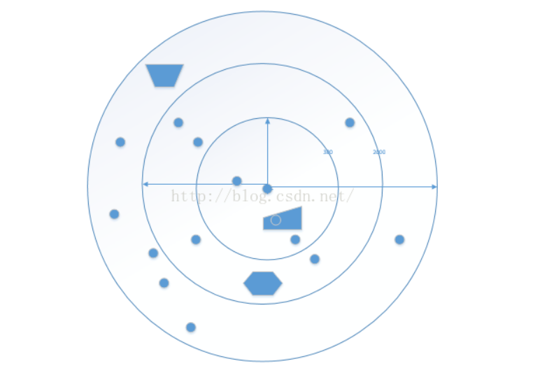

 | 2.geohash_grid

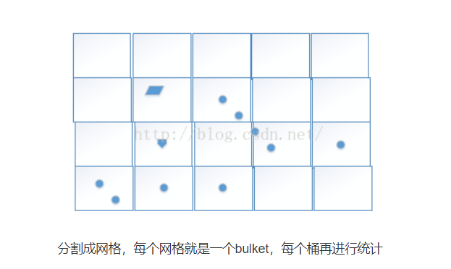

 | 3.geo_bounds

Java Api
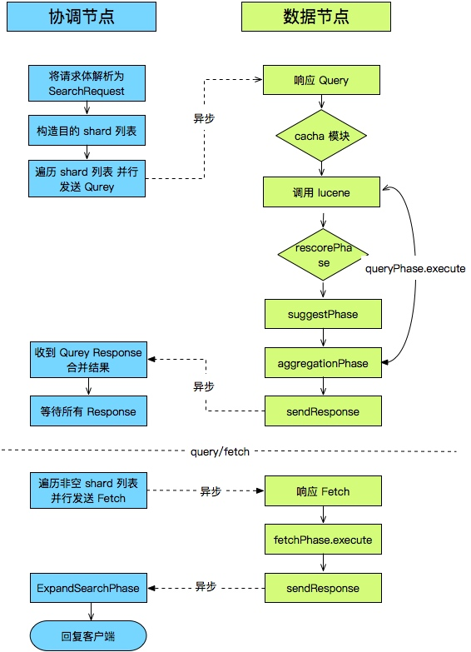
JAVA API
https://www.ibm.com/developerworks/library/j-use-elasticsearch-java-apps/index.html

常见的增、删、改、查操作实现：
http://blog.csdn.net/laoyang360/article/details/51931981

